追加登録手順
 | 2026年度 選手追加登録の申請手順 |  | 2026-05-14
 |  |  | Ver 1.1
Step1 | 日本サッカー協会ＷＥＢ登録システム（ＫＩＣＫ ＯＦＦ）へ申請
 | 『選手追加登録』 より申請手続きください。 ※JFA配付マニュアル 『KICK OFF Web申請登録について』 参照。
Step2 | 神戸市サッカー協会４種へメール申請
 | 【書類データ】 | 当EXCELシートのフォーマット使用ください。 ① 追加：追加登録届【通常】 ② 移籍：追加登録届【移籍】 ③ 追加と移籍が混在：追加登録届【混在】
 | 【申請先】 | ① 総務部：kobe.fa.c4@gmail.com ② 所属地区長 ／ ４部は女子部長 のメールアドレス
 | 【留意事項】 | ① メール件名：【団名】 ならび 【追加登録】 or 【抹消】入れてください。 ② 手続き完了前に 『地区長預り』 試合出場の希望あるため、申請先②必ず含めてください。 ③ 所属チームのカテゴリー 『Ａ、Ｂ、Ｃ…』 を 「団名」 欄へ記載してください。
Step3 | 登録料の支払い
 | JFA申請受理後、JFAからのメール案内に沿い、ＫＩＣＫ ＯＦＦで支払方法を選択し、所定の振込で処理ください。 選手登録料 １名につき１,６００円（５月１４日～１２月３１日） ※プログラム配付なし、500円 減額。
 | ※ 収納代行システム利用料も要す。 ※ 年度内で神戸市サッカー協会内の移籍による選手登録料：１,１００円 （2026/4/8更新）
Step4 | 支払完了をメール報告
 | 【送付期日】 | 神戸市サッカー協会４種 総務部の一次承認メール返信日より、２週間以内。
 | 【送付書類】 | 下記２点をメールで報告ください。※支払レシート添付不要。 ・登録選手名 ・支払完了日
 | 【送付先】 | ① 総務部：kobe.fa.c4@gmail.com ② 所属地区長 ／ ４部は女子部長 のメールアドレス
 | 【留意事項】
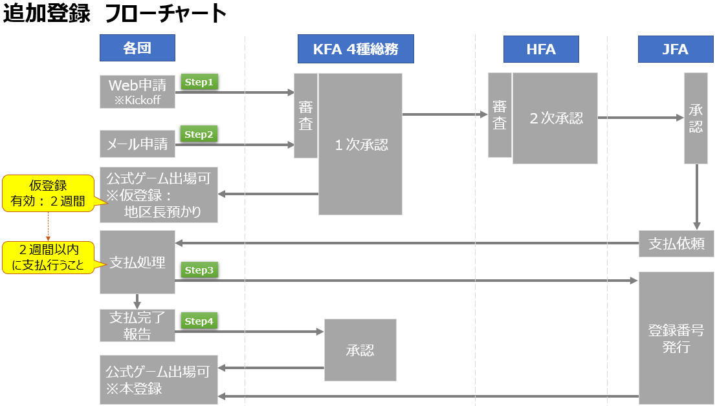

一般社団法人神戸市サッカー協会 ４種委員会 総務部

